Держатели для украшений
Название предмета | Сезонность ниши | Дата обнаружения | Комиссия FBO | Комиссия FBS | Товары, шт. | Количество новинок | Товары с остатками, шт. | % товаров с остатками | Товары с движением, шт. | % товаров с движением | Товары с продажами, шт. | % товаров с продажами | % товаров с продажами от товаров с движением | Бренды | Бренды с продажами | % брендов с продажами | Продавцы | Продавцы с продажами | % продавцов с продажами | Продажи, шт. | Выкупы, шт. | Выручка, ₽ | Выкупы, ₽ | Упущенная выручка, ₽ | Упущенная выручка % | Потенциал, ₽ | Средний % выкупа | Средний % выкупа с учётом возвратов | Сумма выкупа, ₽ | Сумма выкупа с учётом возвратов, ₽ | Суммарные остатки, шт. | Замороженный остаток, шт. | Замороженный остаток в цене, ₽ | Замороженный остаток, % | Оборачиваемость, дн. | Минимальная цена, ₽ | Максимальная цена, ₽ | Средняя цена, ₽ | Медианная цена, ₽ | Минимальная цена с продажами, ₽ | Максимальная цена с продажами, ₽ | Средняя цена с продажами, ₽ | Медианная цена с продажами, ₽ | Средний рейтинг | Средний рейтинг с продажами | Средний дробный рейтинг | Средний дробный рейтинг с продажами | Количество кликов на карточку | % добавления в корзину | % оформления заказов
Хранение вещей / Держатели для украшений | 1 | ######## | 26.5 | 30 | 183385 | 14544 | 2451 | 1.34 | 3434 | 1.87 | 1938 | 1.06 | 56.44 | 1698 | 298 | 17.55 | 5705 | 515 | 9.03 | 51291 | 0 | 32636488 | 0 | 3488344 | 9.66 | 36124832 | 83.6 | 82.85 | 27284104 | 27039330 | 122930 | 73880 | 48359044 | 60.1 | 72 | 0 | 900000 | 1557.47 | 1309.5 | 38 | 16000 | 818.46 | 606.5 | 4.75 | 4.89 | 4.68 | 4.8 | 46 | 8.41 | 18.92

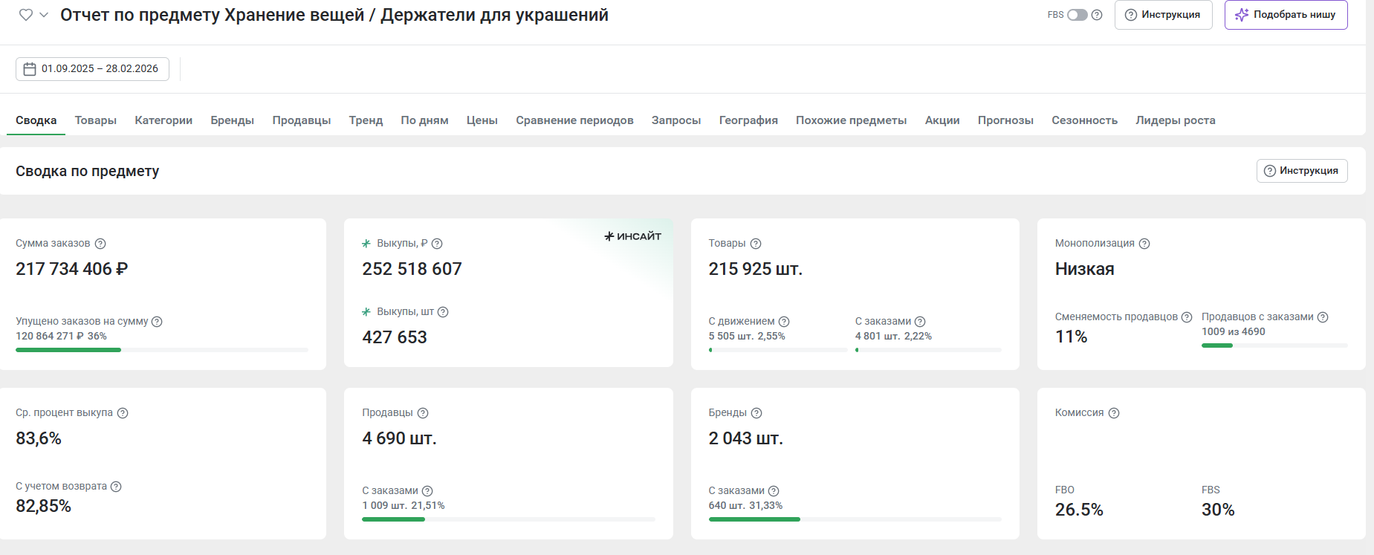

фото | категория | наименование | себестоимость в Китае (1 юань = 12 руб) | себестоимость с учетом доставки до Москвы с ндс | цена розничная без СПП | комиссия | логистика средняя с учетом возвратов | хранение 1% | ДРР 15% | эквайринг 1,5% | чистая прибыль | % прибыли | % маржи | ссылка на товар из Китая | ссылка на товар из Китая | ссылка на конкурента | коментарии
 | Держатели для украшений | Органайзер подставка коробка для украшений и бижутерии | 192 | 427 | 1537 | 376.565 | 97 | 15.37 | 230.55 | 23.055 | 367.46 | 86.1 | 23.9 | https://detail.1688.com/offer/1027838074268.html?kj_agent_plugin=aliprice&fromkv=xytTrace:0b0fdc4f17797064970958117e0def&token=tO02iHqiq3XUrSWJs3BxAXi9M1cqSrwzTjwa3F6rQZM72G29tuFHPo8EB64jMnb2 |  | https://www.wildberries.ru/catalog/103295997/detail.aspx

тренажер
Название предмета | Сезонность ниши | Дата обнаружения | Комиссия FBO | Комиссия FBS | Товары, шт. | Количество новинок | Товары с остатками, шт. | % товаров с остатками | Товары с движением, шт. | % товаров с движением | Товары с продажами, шт. | % товаров с продажами | % товаров с продажами от товаров с движением | Бренды | Бренды с продажами | % брендов с продажами | Продавцы | Продавцы с продажами | % продавцов с продажами | Продажи, шт. | Выкупы, шт. | Выручка, ₽ | Выкупы, ₽ | Упущенная выручка, ₽ | Упущенная выручка % | Потенциал, ₽ | Средний % выкупа | Средний % выкупа с учётом возвратов | Сумма выкупа, ₽ | Сумма выкупа с учётом возвратов, ₽ | Суммарные остатки, шт. | Замороженный остаток, шт. | Замороженный остаток в цене, ₽ | Замороженный остаток, % | Оборачиваемость, дн. | Минимальная цена, ₽ | Максимальная цена, ₽ | Средняя цена, ₽ | Медианная цена, ₽ | Минимальная цена с продажами, ₽ | Максимальная цена с продажами, ₽ | Средняя цена с продажами, ₽ | Медианная цена с продажами, ₽ | Средний рейтинг | Средний рейтинг с продажами | Средний дробный рейтинг | Средний дробный рейтинг с продажами | Количество кликов на карточку | % добавления в корзину | % оформления заказов
Спортивный товар / Тренажеры | 1 | 2020-01-25 | 27.5 | 31 | 99976 | 13393 | 2399 | 2.4 | 3277 | 3.28 | 1894 | 1.89 | 57.8 | 3408 | 470 | 13.79 | 8676 | 836 | 9.64 | 43274 | 0 | 135040224 | 0 | 19277094 | 12.49 | 154317318 | 80.46 | 78.84 | 108653364 | 106465713 | 64856 | 33692 | 102315659 | 51.95 | 45 | 0 | 6686475 | 8229.9 | 3466 | 97 | 82731 | 2834.34 | 2108 | 4.58 | 4.76 | 4.5 | 4.63 | 36 | 6.15 | 11.23

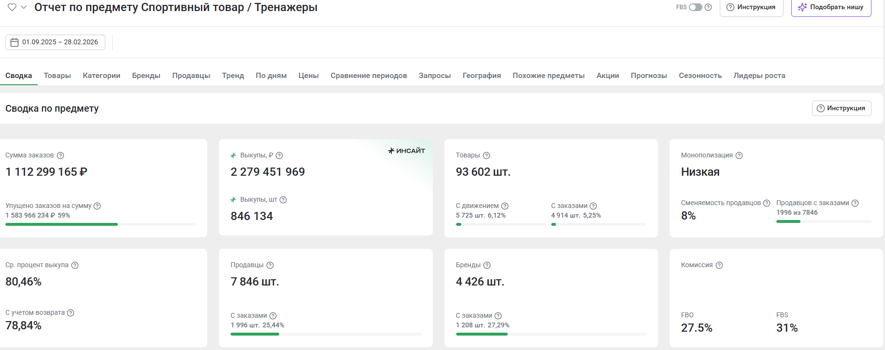

фото | категория | наименование | себестоимость в Китае (1 юань = 12 руб) | себестоимость с учетом доставки до Москвы с ндс | цена розничная без СПП | комиссия | логистика средняя с учетом возвратов | хранение 1% | ДРР 15% | эквайринг 1,5% | чистая прибыль | % прибыли | % маржи | ссылка на товар из Китая | ссылка на товар из Китая | ссылка на конкурента | коментарии
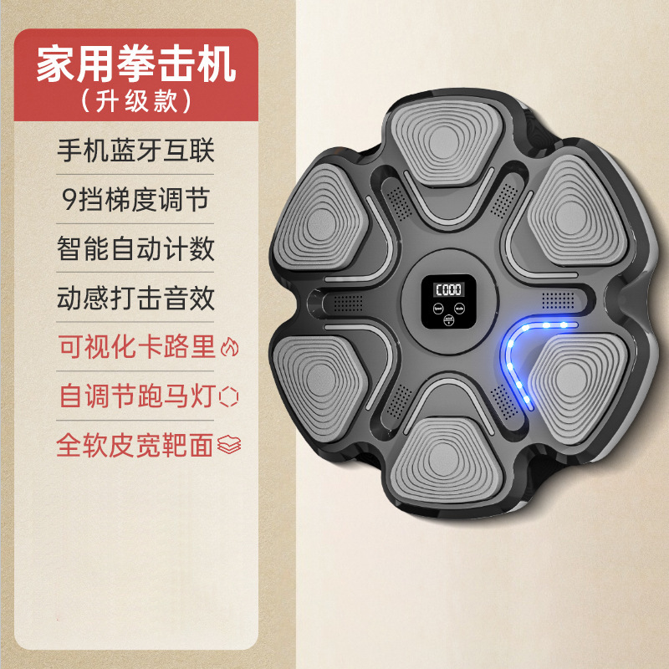 | тренажеры | Музыкальный тренажер для бокса подарок мальчику | 348 | 700 | 3000 | 825 | 291 | 30 | 450 | 45 | 659 | 94.1 | 22.0 |  |  | https://www.wildberries.ru/catalog/103295997/detail.aspx

зарядка
Название предмета | Сезонность ниши | Дата обнаружения | Комиссия FBO | Комиссия FBS | Товары, шт. | Количество новинок | Товары с остатками, шт. | % товаров с остатками | Товары с движением, шт. | % товаров с движением | Товары с продажами, шт. | % товаров с продажами | % товаров с продажами от товаров с движением | Бренды | Бренды с продажами | % брендов с продажами | Продавцы | Продавцы с продажами | % продавцов с продажами | Продажи, шт. | Выкупы, шт. | Выручка, ₽ | Выкупы, ₽ | Упущенная выручка, ₽ | Упущенная выручка % | Потенциал, ₽ | Средний % выкупа | Средний % выкупа с учётом возвратов | Сумма выкупа, ₽ | Сумма выкупа с учётом возвратов, ₽ | Суммарные остатки, шт. | Замороженный остаток, шт. | Замороженный остаток в цене, ₽ | Замороженный остаток, % | Оборачиваемость, дн. | Минимальная цена, ₽ | Максимальная цена, ₽ | Средняя цена, ₽ | Медианная цена, ₽ | Минимальная цена с продажами, ₽ | Максимальная цена с продажами, ₽ | Средняя цена с продажами, ₽ | Медианная цена с продажами, ₽ | Средний рейтинг | Средний рейтинг с продажами | Средний дробный рейтинг | Средний дробный рейтинг с продажами | Количество кликов на карточку | % добавления в корзину | % оформления заказов
Аксессуары для электроники / Зарядные устройства | 1 | 2020-01-25 | 29.5 | 33 | 700697 | 177179 | 14556 | 2.08 | 18464 | 2.64 | 10349 | 1.48 | 56.05 | 8638 | 1195 | 13.83 | 19082 | 2391 | 12.53 | 553285 | 430229 | 293461130 | 231125259 | 21929530 | 6.95 | 315390660 | 85.59 | 85.01 | 251173381 | 249471307 | 1073803 | 496325 | 361056698 | 46.22 | 58 | 0 | 7920000 | 2234.43 | 910.5 | 18 | 56351 | 1035.17 | 570.5 | 4.53 | 4.75 | 4.46 | 4.63 | 60 | 9.12 | 25.27
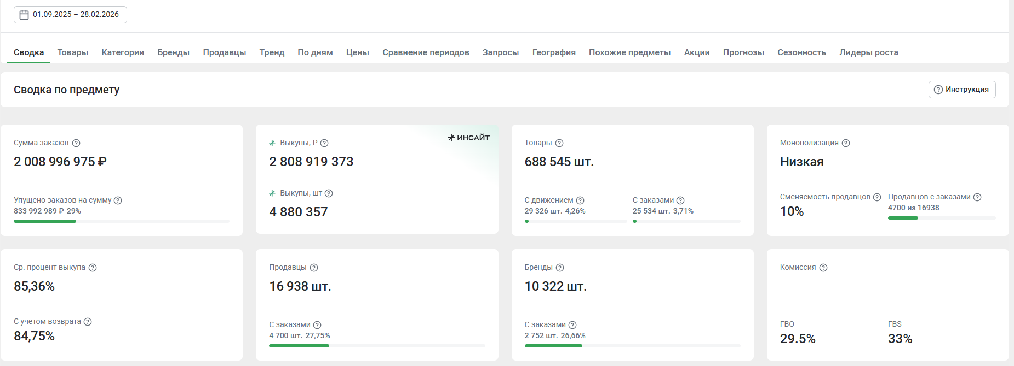

фото | категория | наименование | себестоимость в Китае (1 юань = 12 руб) | себестоимость с учетом доставки до Москвы с ндс | цена розничная без СПП | комиссия | логистика средняя с учетом возвратов | хранение 1% | ДРР 15% | эквайринг 1,5% | чистая прибыль | % прибыли | % маржи | ссылка на товар из Китая | ссылка на товар из Китая | ссылка на конкурента | коментарии
 | Зарядные устройства | Беспроводная зарядка для iphone и андроид | 187 | 427 | 1500 | 442.5 | 68 | 15 | 225 | 22.5 | 300 | 70.3 | 20.0 | https://detail.1688.com/offer/968844860444.html?kj_agent_plugin=aliprice&fromkv=xytTrace:0bf8ca8917811566970012620e0f70&token=1J4ASrgDkANcDMtXZ%2F%2BM5SOM%2B7kuYVy3HwjTchtbogMfYaLcJ3OnsxIWTacePkDo |  | https://www.wildberries.ru/catalog/957581591/detail.aspx

